Blad1
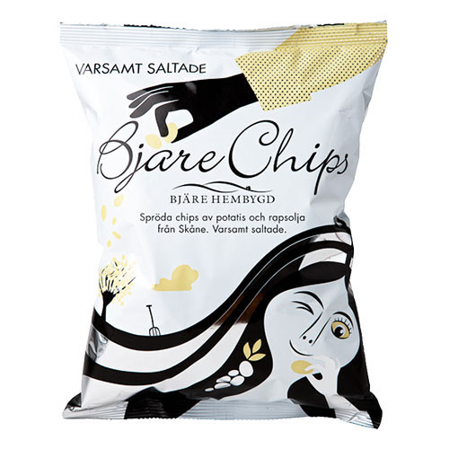
Vinbergs IF FP12
25 kr per påse
Man fyller i hur många påsar man
önskar av varje smak. Betalning
sker när chipspåsarna levereras
till er | Vegansk |  | Vegansk
Namn | Varsamt saltade | Gräddfil&Lök | Grillchips | Tryffel&Parmesan | Totalt

Total:
Säljare:

